상품제안서
R024 뽀또 트래블 레디백 14인치 미니캐리어 | 상품코드: F29231

 |  |  |  |  |  |  | 02-412-0044 | www.easy1.co.kr
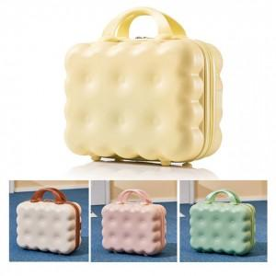

【상세/제작정보】 | <p><b><span style="font-size: 14pt;">* 배송비 1box 10개 7000원(부가세별도)</span></b></p><p><b><span style="font-size: 14pt;">* 손잡이 비닐- 400원</span></b></p>

【인쇄/포장옵션】 | 풀칼라 / OPP(비닐)

【공급단가】 | 수량 | 100~ | 300~ | 500~ | 1,000~ | 3,000~
*VAT별도 | 단가 | 18,000원 | 17,300원 | 16,400원 | 17,000원 | 16,360원

【상품 URL】 | http://www.easy1.co.kr/src/goods_detail.php?gdno=29231

